상품제안서
특양면 스페셜 보카시 후드집업 | 상품코드: F12885

 |  |  |  |  |  |  | 02-412-0044 | www.easy1.co.kr
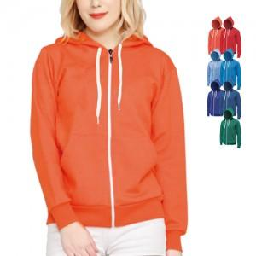

【상세/제작정보】 | 자수인쇄, 풀컬러 전사인쇄 별도문의

【인쇄/포장옵션】 | 실크 / 별도문의

【공급단가】 | 수량 | 50~ | 100~ | 500~ | 1,000~ | 3,000~
*VAT별도 | 단가 | 20,920원 | 20,150원 | 19,370원 | 18,600원 | 18,130원

【상품 URL】 | http://www.easy1.co.kr/src/goods_detail.php?gdno=12885

